关系图
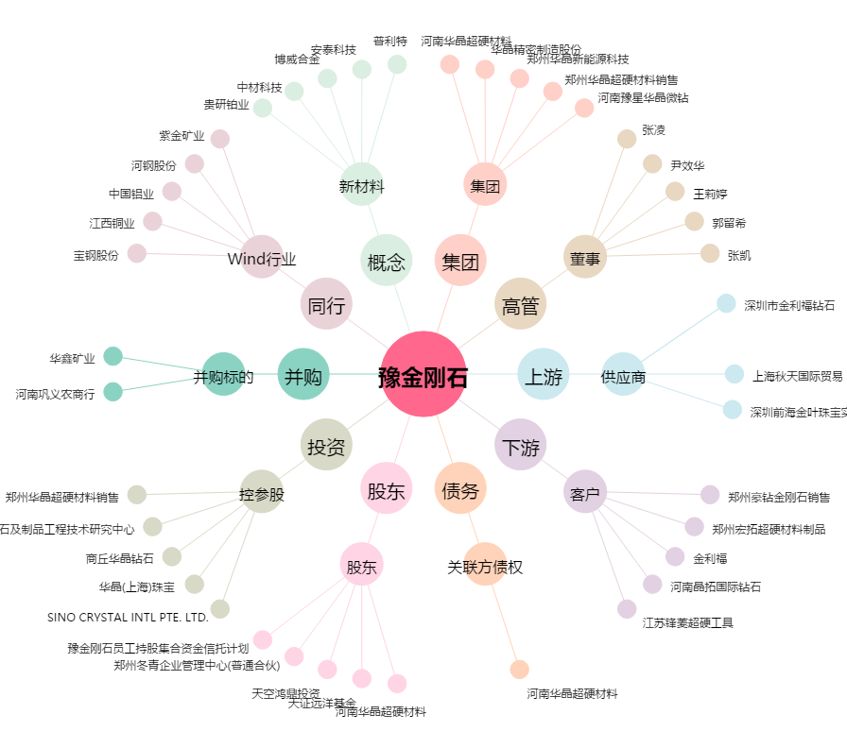
豫金刚石[300064.SZ] - 关系概览图

